상품제안서
에르딘 휴대용 LED 5단 조절 선풍기 | 상품코드: S47887

 |  |  |  |  |  |  | 02-713-8555 | www.synergygift.co.kr
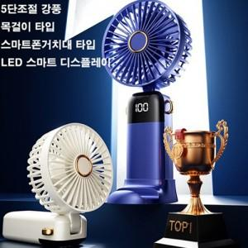

【상세/제작정보】

【인쇄/포장옵션】 | 실크 / 포장불가능

【공급단가】 | 수량 | 50~ | 100~ | 300~ | 1,000~ | 3,000~
*VAT별도 | 단가 | 7,860원 | 7,740원 | 7,380원 | 7,130원 | 6,770원

【상품 URL】 | https://www.synergygift.co.kr:443/src/goods_detail.php?gdno=47887

